工作表1
1.執行程式，程式畫面如下

 | 來源檔： 保存要使用的參數值。

 | 目的檔：要被「來源檔」覆蓋參數值的檔案

 | 新增：新增檔案路徑到對應的列表中。

 | 刪除：刪除在列表中的檔案路徑。

 | 參數比對：先對來源檔、目的檔，依照指定規則判斷是否有錯誤，只會比對，不會修改到檔案。

 | 參數代換：先對來源檔、目的檔，依照指定規則判斷是否有錯誤，有錯誤就不修改檔案，沒錯誤就會修改目的檔案，使目的檔的參數被來源檔的參數覆蓋。

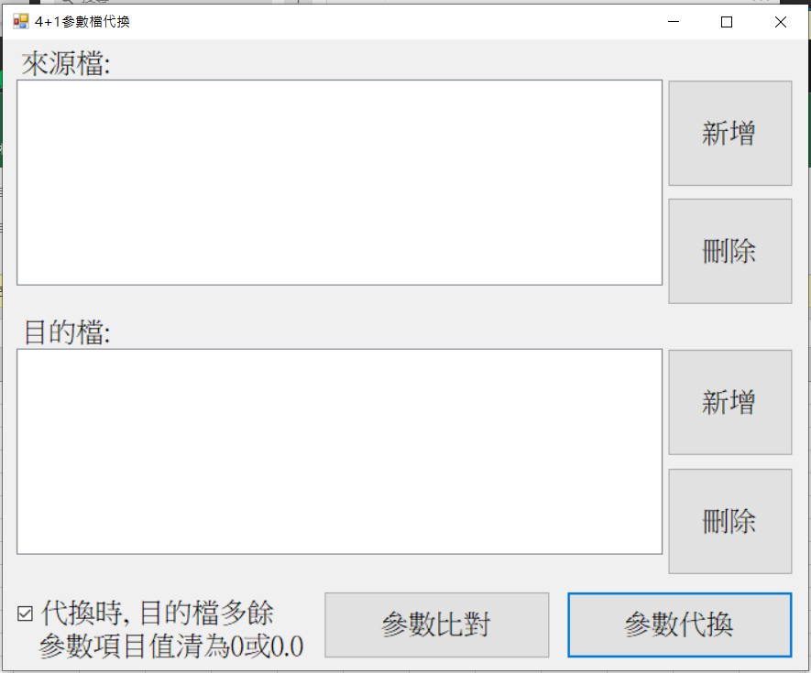
 |  |  | 測試檔案：

2. 新增檔案，並進行比對，比對完會在D槽建立一個檔案，當中有說明比對狀況。(如果沒有錯誤，就會如圖顯示)

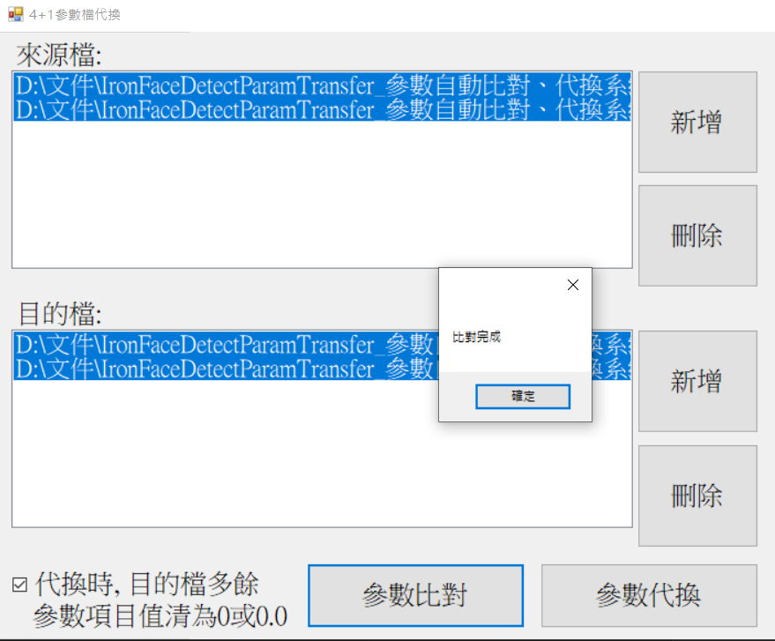
 |  | 建立的比對說明檔：

3. 選擇「參數代換」，完成代換，此時目的檔的參數，就會被來源檔的參數覆蓋。(沒有錯誤的話可以代換)



補充. 如果有錯誤的話，選擇「參數比對」、「參數代換」時，會出現如下的錯誤提示。

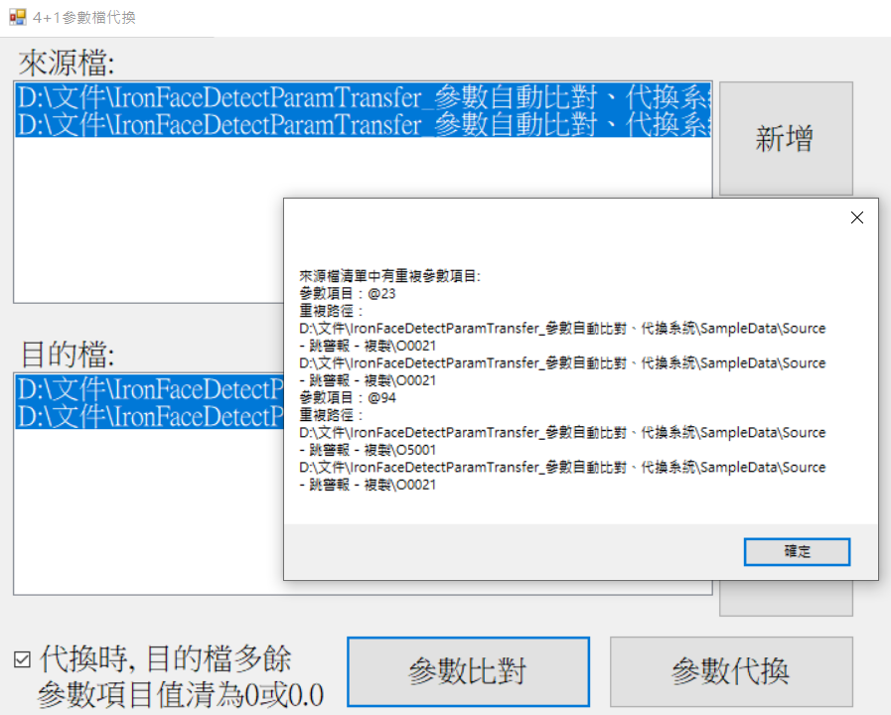

 |  |  | 比對的規則：

 |  |  |  | 1. 參數檔中不能互相有重複的變數。

 |  |  |  | 2. 目的檔中不能互相有重複的變數。

 |  |  |  | 3.目的檔中出現了參數檔所沒有的變數，那數值就填 0 或是 0.0。

 |  |  |  | 4.不管目的檔中的變數數值為多少，都會被參數檔中的變數所取代。

 |  |  |  | 5.參數檔與目的檔的路徑都要能被重複選擇。

